Sayfa1

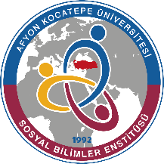
T.C.
AFYON KOCATEPE ÜNİVERSİTESİ
SOSYAL BİLİMLER ESNTİTÜSÜ
100/2000 Doktora Bursu Kapsamında Öğrenci Sayıları
Anabilim Dalı | Alan | Kayıt Yapılan Eğitim Öğretim Yılı/Yarıyılı | Sayı | Toplam
 |  |  |  | Kayıt | Bursu Kesilen | Aktif
TARİH | Osmanlı Müesseseleri ve Medeniyetleri Tarihi | 2018-2019 Bahar | 3 | 3 | - | 3
 | Lojistik | 2020-2021 Güz | 3 | 3 | - | 3
MALİYE | Kamu Maliyesi | 2018-2020 Bahar | 3 | 6 | - | 5
 | Kamu Maliyesi | 2019-2020 Güz | 3 |  | 1 (2019-2020 Bahar)(Kamu Kurumunda Çalışmaya Başladı)
SOSYOLOOJİ | Siyasi Coğrafya | 2019-2020 Bahar | 3 | 7 | - | 7
 | Bireysel ve Toplumsal Psikoloji | 2020-2021 Güz | 4 |  | -
TURİZM İŞLETMECİLİĞİ | Somut Olmayan Kültürel Miras | 2019-2020 Bahar | 3 | 3 | - | 3
GENEL TOPLAM |  |  |  | 22 | 1 | 21

